Template change_history
Revision | Date | Author | Change History
0.1 | 2022-08-18 | Zhang Daorong | Create first version based on Ford SPEC, Location Service APIM SPSS v1.14 Dec 16, 2021, Navigation APIM SPSS v1.6 Jun 4, 2020, and China GB standard; MRD:福特车机地图产品说明书01-专业地图v2.6修订终版 GNSS:Phase5 地图AR+惯导硬件要求指标
0.2 | 2022-08-30 | Zhang Daorong | 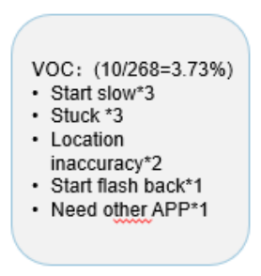 Updated based on 3rd party Nav. Benchmark standard with PO team, update weights based on quality data of CD764 Map 5.0:
0.3 | 2022-09-19 | Zhang Daorong | Update Performance standard after alignment with system performance
1 | 2022-09-30 | Zhang Daorong/Chen Emma | Add sheet "RoadTest-Routines" , "road test checklist" and "road test daily report/overall status" template.
1.1 | 2023-03-07 | Zhang Daorong | 导航冷启动及稳定启动时间和Ford 性能团队 测试方法统一
1.2 | 2023-06-21 | Zhang Daorong | 定位路试专项sheet 增加

